Фасадный профиль
Расчёт фасадов EDGE

ВВОД ИСХОДНЫХ ДАННЫХ ДЛЯ РАСЧЁТА |  | РЕЗУЛЬТАТ РАСЧЁТА

Укажите высоту шкафа без цоколя | 2000 | Размеры двери: |  | высота* | 1996
Укажите ширину шкафа | 350 |  |  | ширина** | 346
Укажите количество створок в шкафу | 1 шт. |  | *не более 2000 мм **от 210 до 500 мм

 |  | Стекло/зеркало толщиной 4мм |  | высота | 1990
Вес двери*: | 10 кг. |  |  | ширина | 340
 | *не более 12 кг
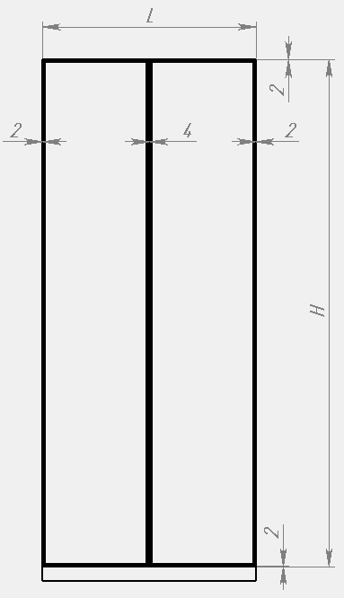

 |  | Профили: | артикул | размер | количество
 |  | Рамочный узкий профиль с ручкой | DE0681.VP540 | 1996 | 1
 |  | Рамочный узкий профиль | DE0680.VP540 | 1996 | 1
 |  | Рамочный узкий профиль | DE0680.VP540 | 346 | 2

 |  | Фурнитура: | артикул | количество
 |  | Уплотнитель жёсткий 2,7м | DE0548.VP270 | 2 шт.
 |  | Уголок соединительный | DA0105.VP000 | 1 компл.
 |  | Комплект петель | DE0105.VS000 | 1 компл.

